Hoja1
2023-12-01 13:51:57

LA PAZ 28 - HAEDO 4460-2005
BUENOS AIRES luquearti@gmail.com

PASADOR
CERROJO
C/PORTACANDADO
Hº ZINC.

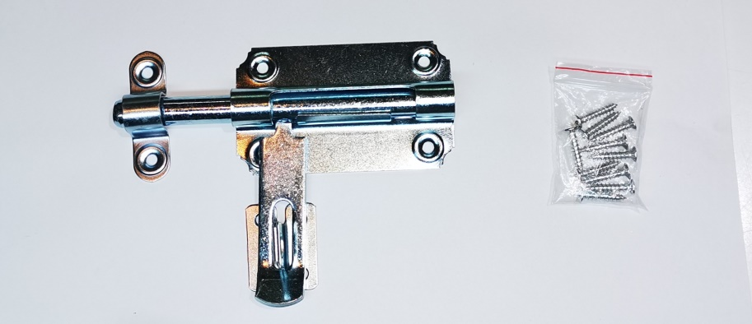

COD. | DESCRIPCION | PRECIO
PAPO-07 | Pasador c/Portacandado Hº zinc. 10x70 | 1520.21
PAPO-08 | Pasador c/Portacandado Hº zinc.12x80 | 1800.13
PAPO-09 | Pasador c/Portacandado Hº zinc.12x90 | 2032.68
PAPO-12 | Pasador c/Portacandado Hº zinc.12x125 | 2562.40

 | ENVASE X 12

